圖表索引
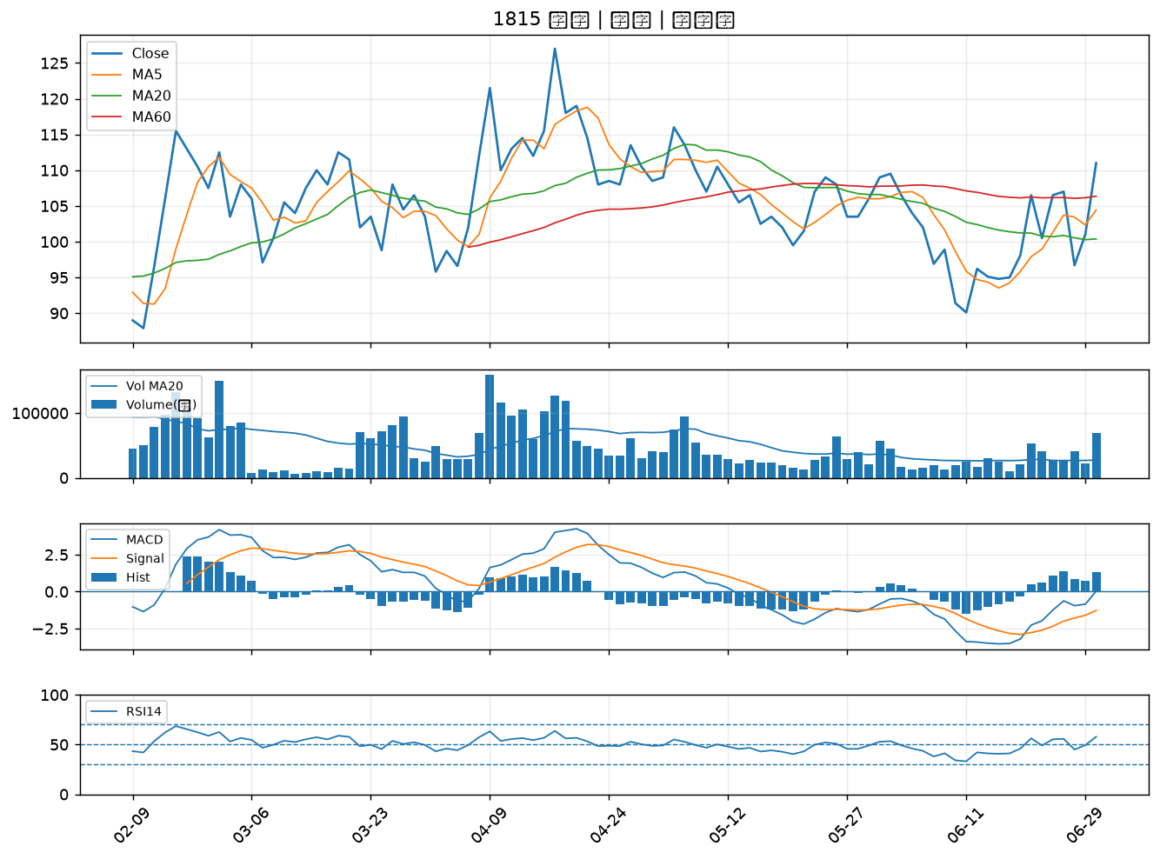
股票代號 | 股票名稱 | 市場 | 買進觀察分級 | 主力突破分數 | 圖表路徑
2472 | 立隆電 | 上市 | A級 | 7 | output/charts/20260630/2472_立隆電.png
2645 | 長榮航太 | 上市 | A級 | 7 | output/charts/20260630/2645_長榮航太.png
8936 | 國統 | 上櫃 | A級 | 7 | output/charts/20260630/8936_國統.png
3346 | 麗清 | 上市 | A級 | 7 | output/charts/20260630/3346_麗清.png
5371 | 中光電 | 上櫃 | A級 | 6 | output/charts/20260630/5371_中光電.png
3717 | 聯嘉投控 | 上市 | A級 | 6 | output/charts/20260630/3717_聯嘉投控.png
4162 | 智擎 | 上櫃 | A級 | 6 | output/charts/20260630/4162_智擎.png
2425 | 承啟 | 上市 | A級 | 5 | output/charts/20260630/2425_承啟.png
5434 | 崇越 | 上市 | A級 | 5 | output/charts/20260630/5434_崇越.png
3141 | 晶宏 | 上櫃 | A級 | 5 | output/charts/20260630/3141_晶宏.png
3356 | 奇偶 | 上市 | A級 | 4 | output/charts/20260630/3356_奇偶.png
2458 | 義隆 | 上市 | A級 | 4 | output/charts/20260630/2458_義隆.png
1310 | 台苯 | 上市 | A級 | 4 | output/charts/20260630/1310_台苯.png
3227 | 原相 | 上櫃 | A級 | 4 | output/charts/20260630/3227_原相.png
6658 | 聯策 | 上市 | A級 | 4 | output/charts/20260630/6658_聯策.png
6409 | 旭隼 | 上市 | A級 | 4 | output/charts/20260630/6409_旭隼.png
6191 | 精成科 | 上市 | A級 | 4 | output/charts/20260630/6191_精成科.png
4763 | 材料*-KY | 上市 | A級 | 4 | output/charts/20260630/4763_材料*-KY.png
3023 | 信邦 | 上市 | A級 | 4 | output/charts/20260630/3023_信邦.png
2409 | 友達 | 上市 | A級 | 3 | output/charts/20260630/2409_友達.png
6435 | 大中 | 上櫃 | A級 | 3 | output/charts/20260630/6435_大中.png
4532 | 瑞智 | 上市 | B級 | 7 | output/charts/20260630/4532_瑞智.png
1444 | 力麗 | 上市 | B級 | 7 | output/charts/20260630/1444_力麗.png
2801 | 彰銀 | 上市 | B級 | 6 | output/charts/20260630/2801_彰銀.png
2634 | 漢翔 | 上市 | B級 | 6 | output/charts/20260630/2634_漢翔.png
8033 | 雷虎 | 上市 | B級 | 6 | output/charts/20260630/8033_雷虎.png
6753 | 龍德造船 | 上市 | B級 | 6 | output/charts/20260630/6753_龍德造船.png
3031 | 佰鴻 | 上市 | B級 | 5 | output/charts/20260630/3031_佰鴻.png
2630 | 亞航 | 上市 | B級 | 5 | output/charts/20260630/2630_亞航.png
1815 | 富喬 | 上櫃 | B級 | 4 | output/charts/20260630/1815_富喬.png

2472 立隆電｜A級
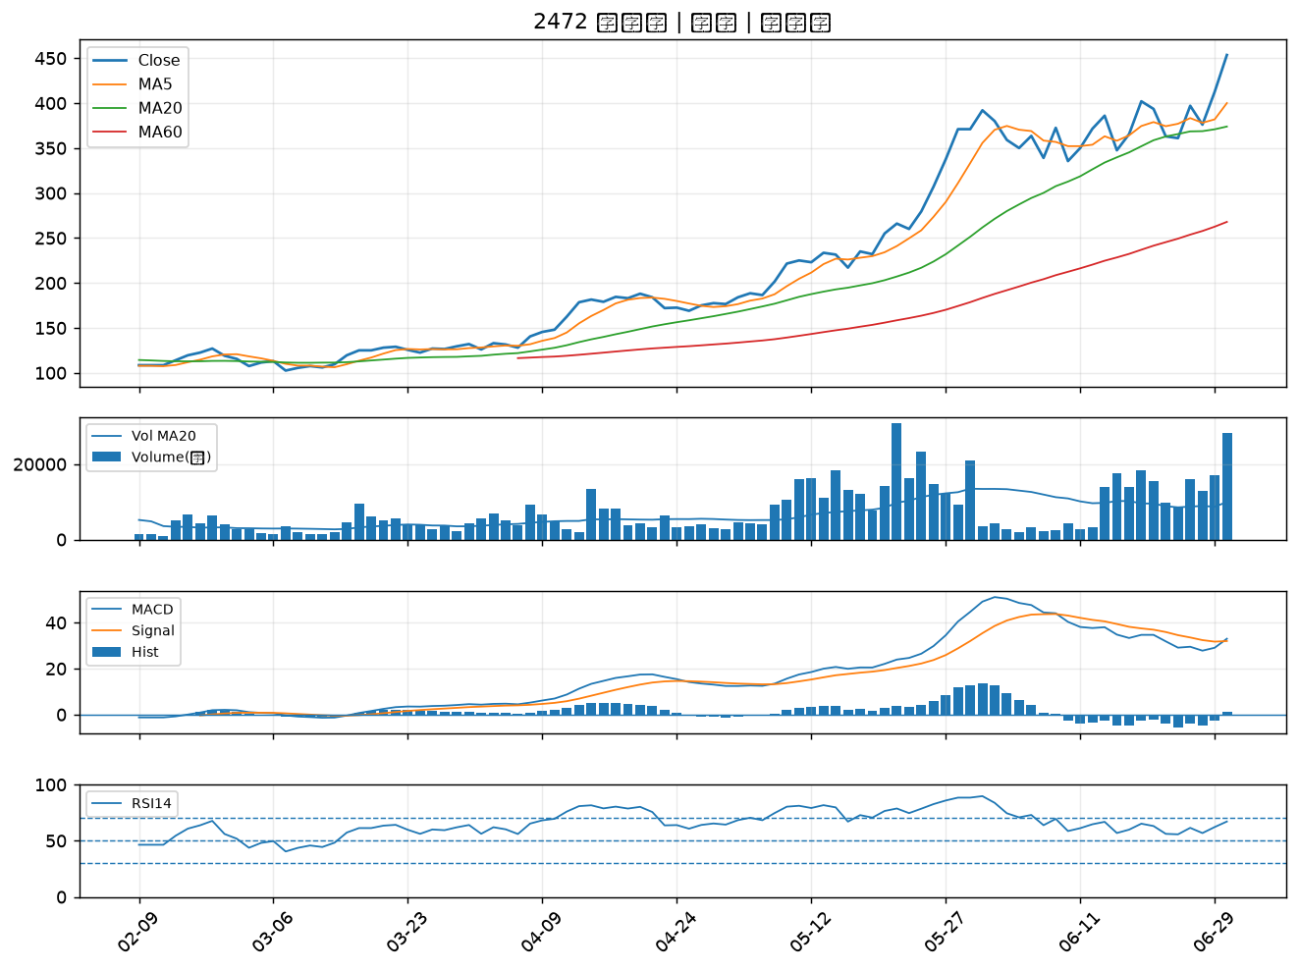

2645 長榮航太｜A級
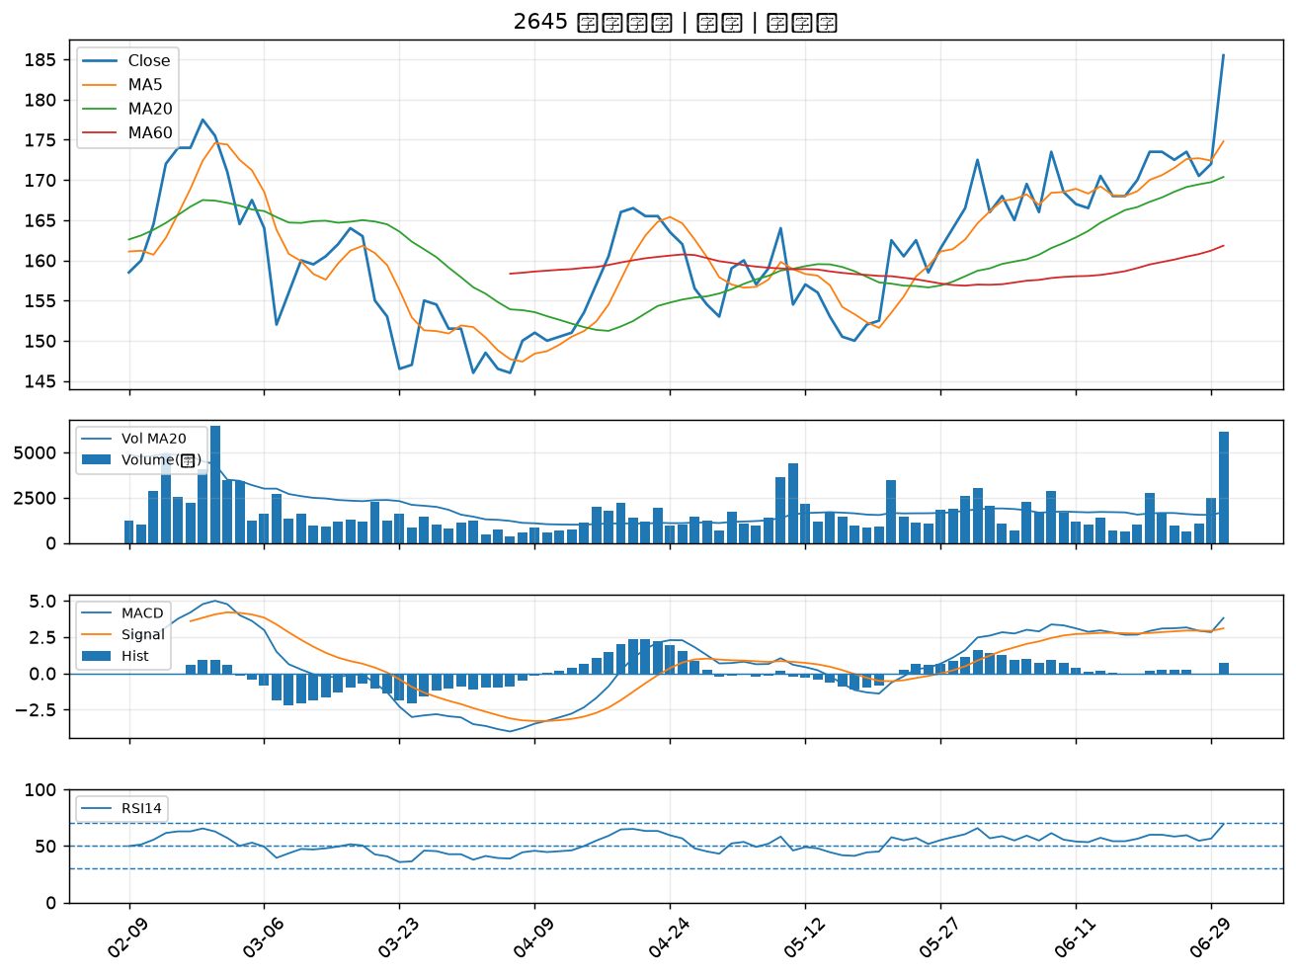

8936 國統｜A級
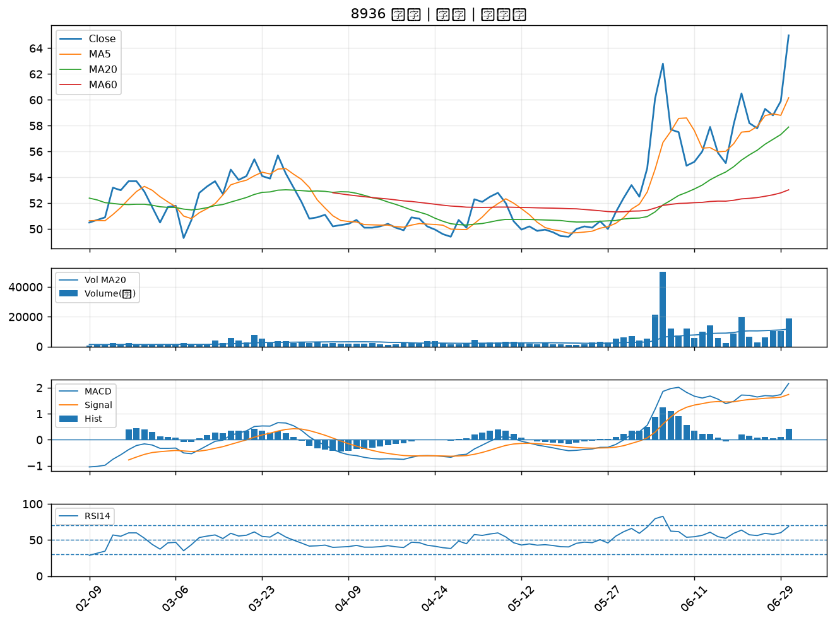

3346 麗清｜A級
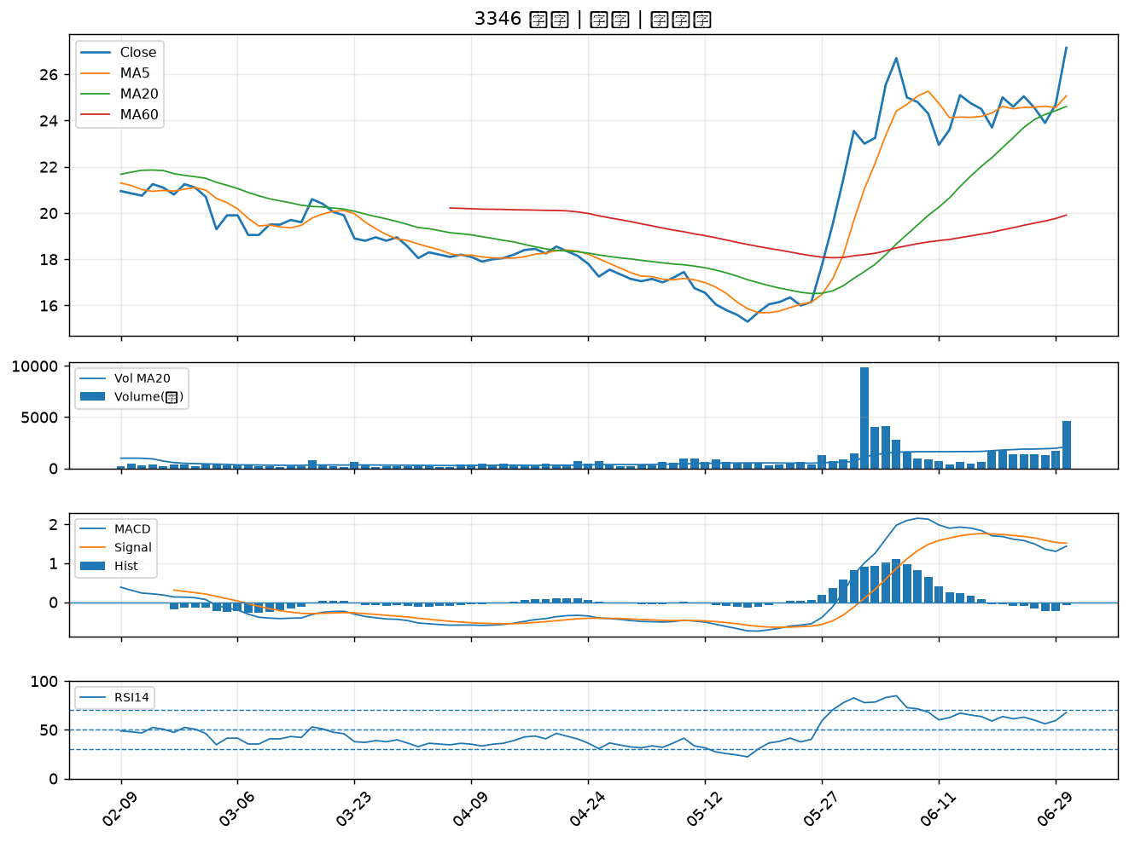

5371 中光電｜A級
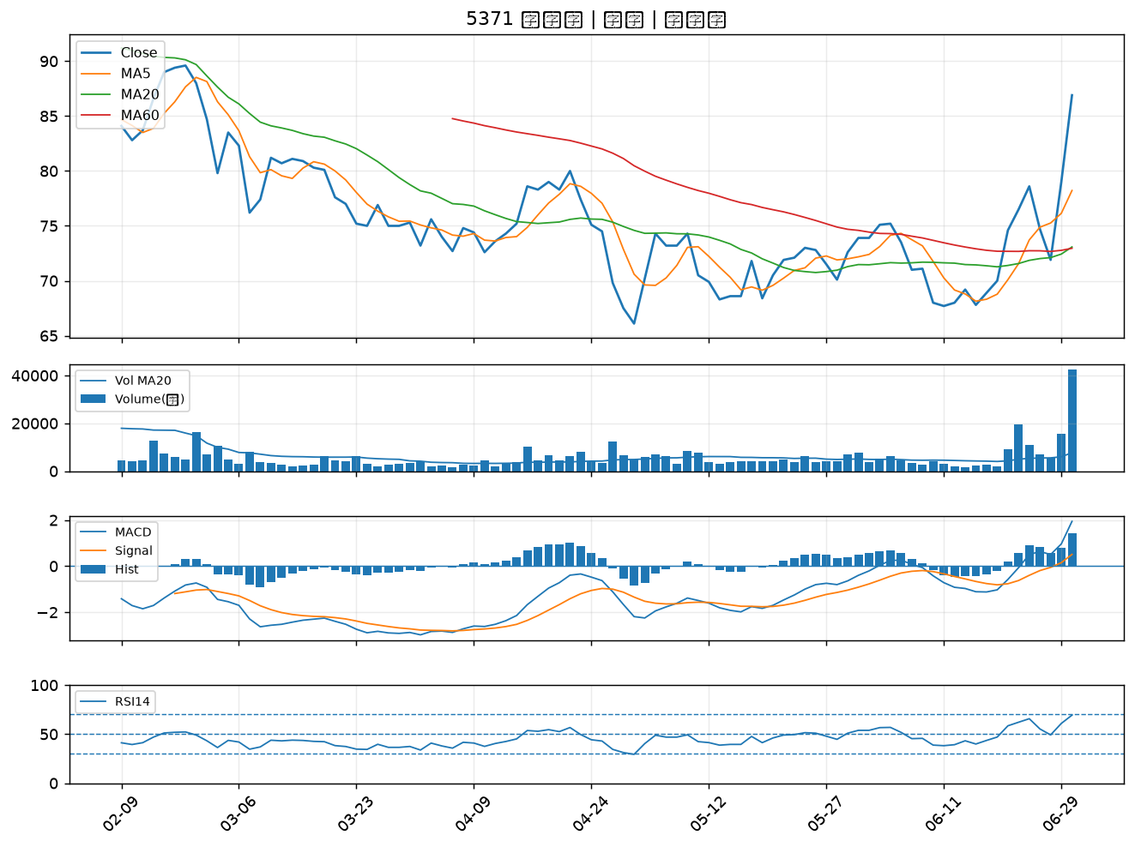

3717 聯嘉投控｜A級
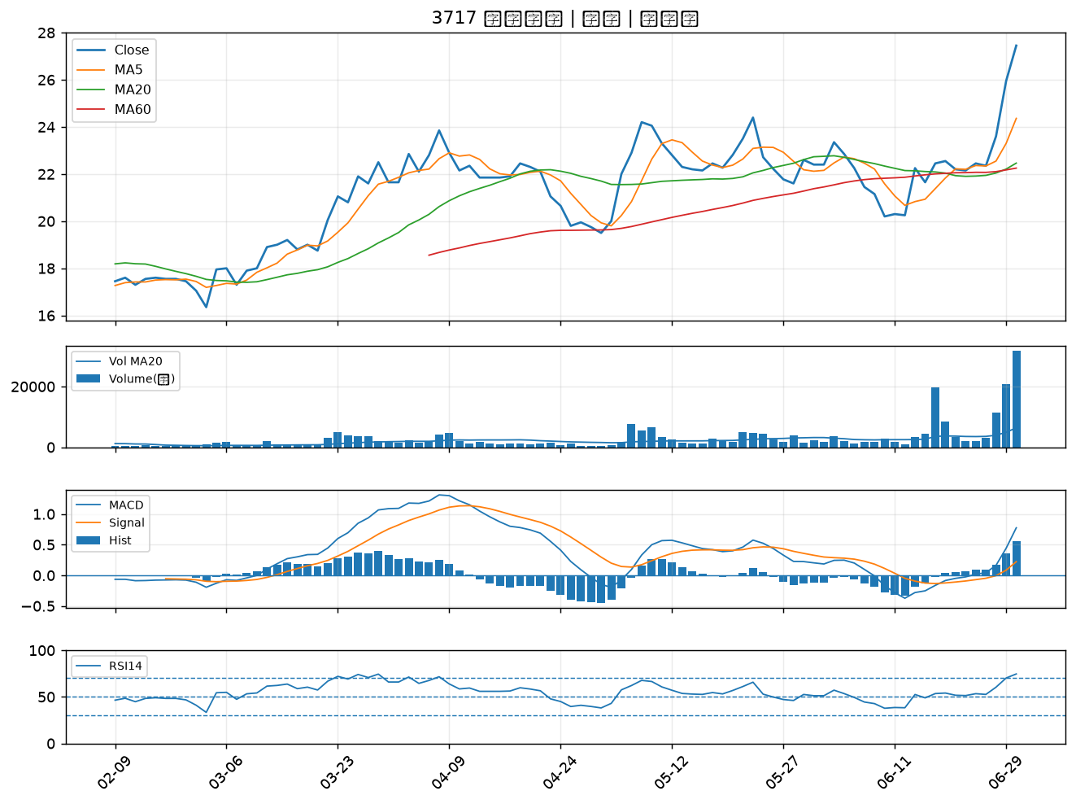

4162 智擎｜A級
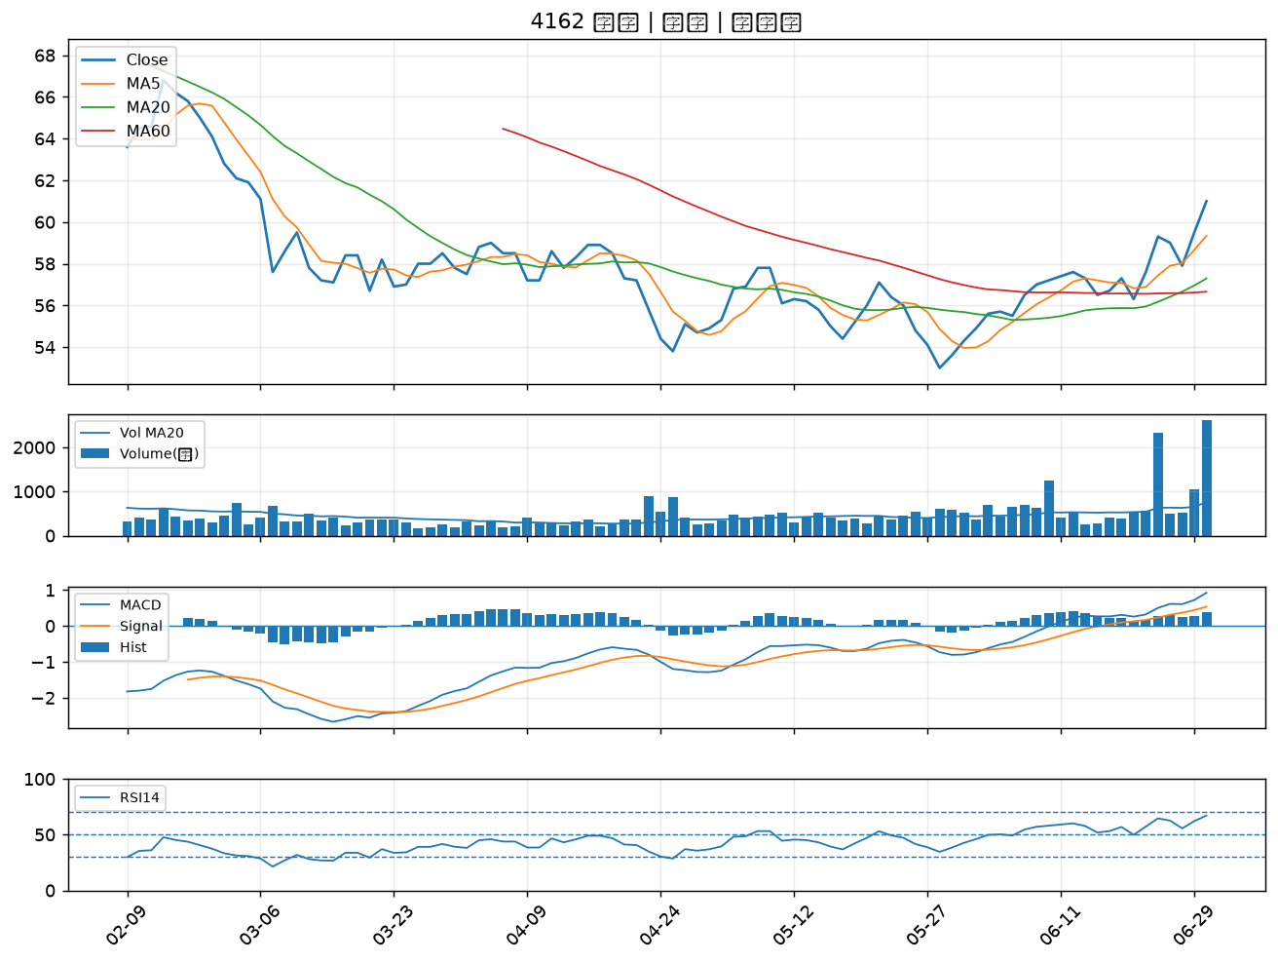

2425 承啟｜A級
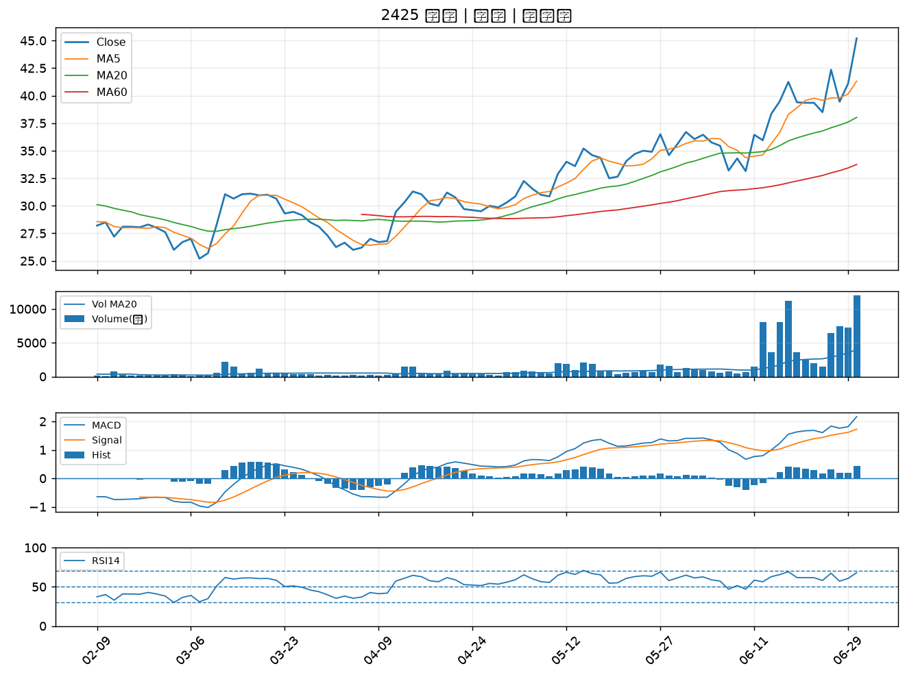

5434 崇越｜A級
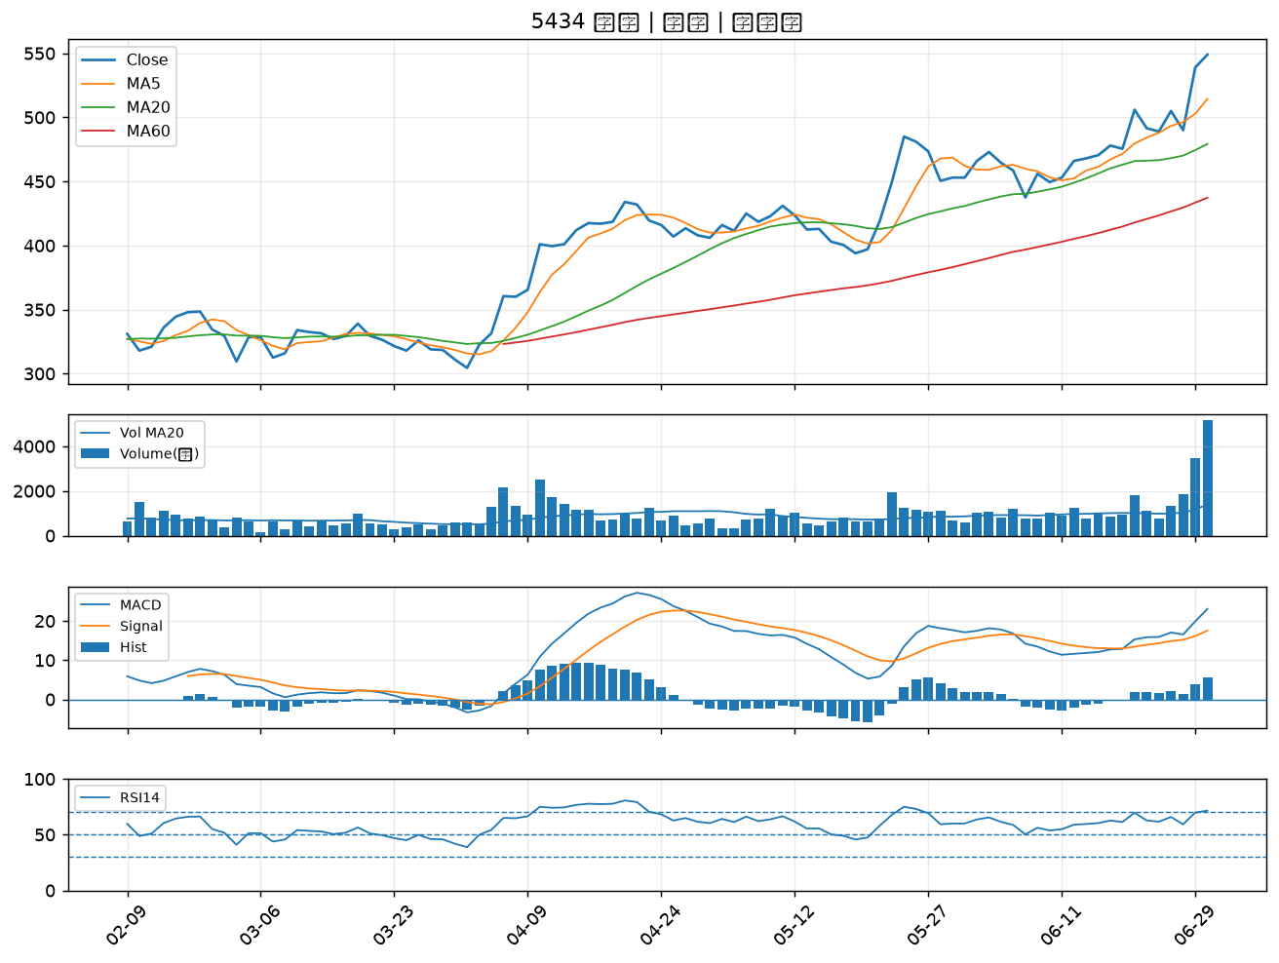

3141 晶宏｜A級
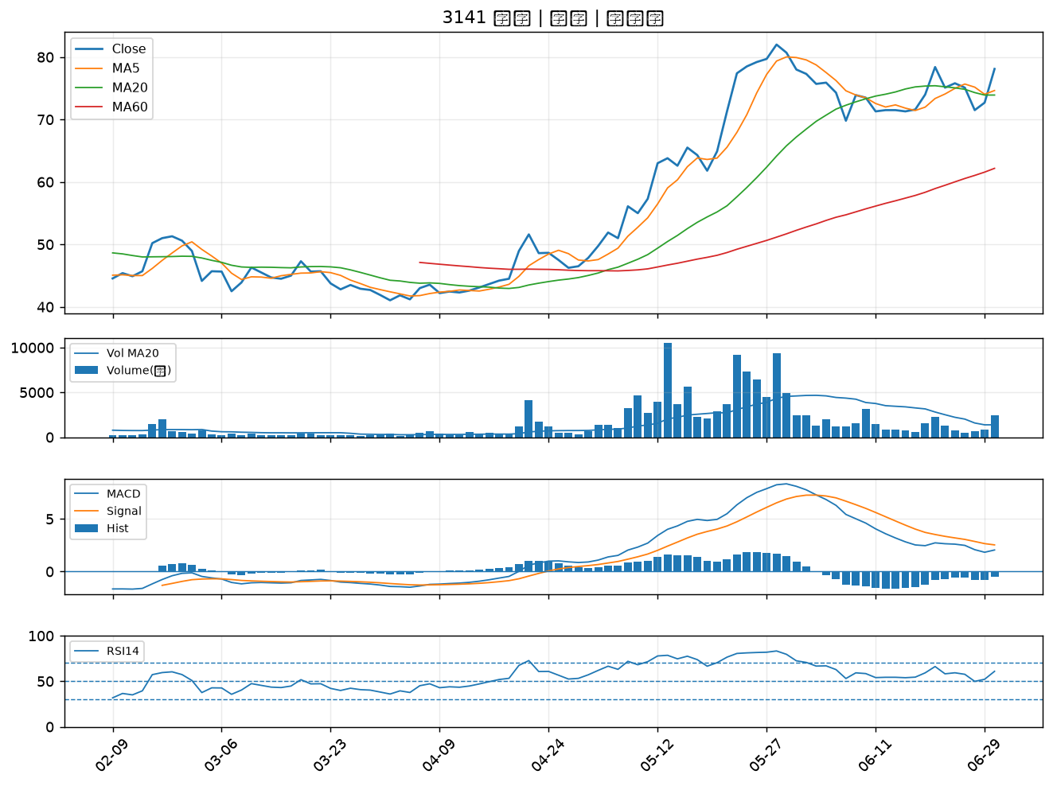

3356 奇偶｜A級
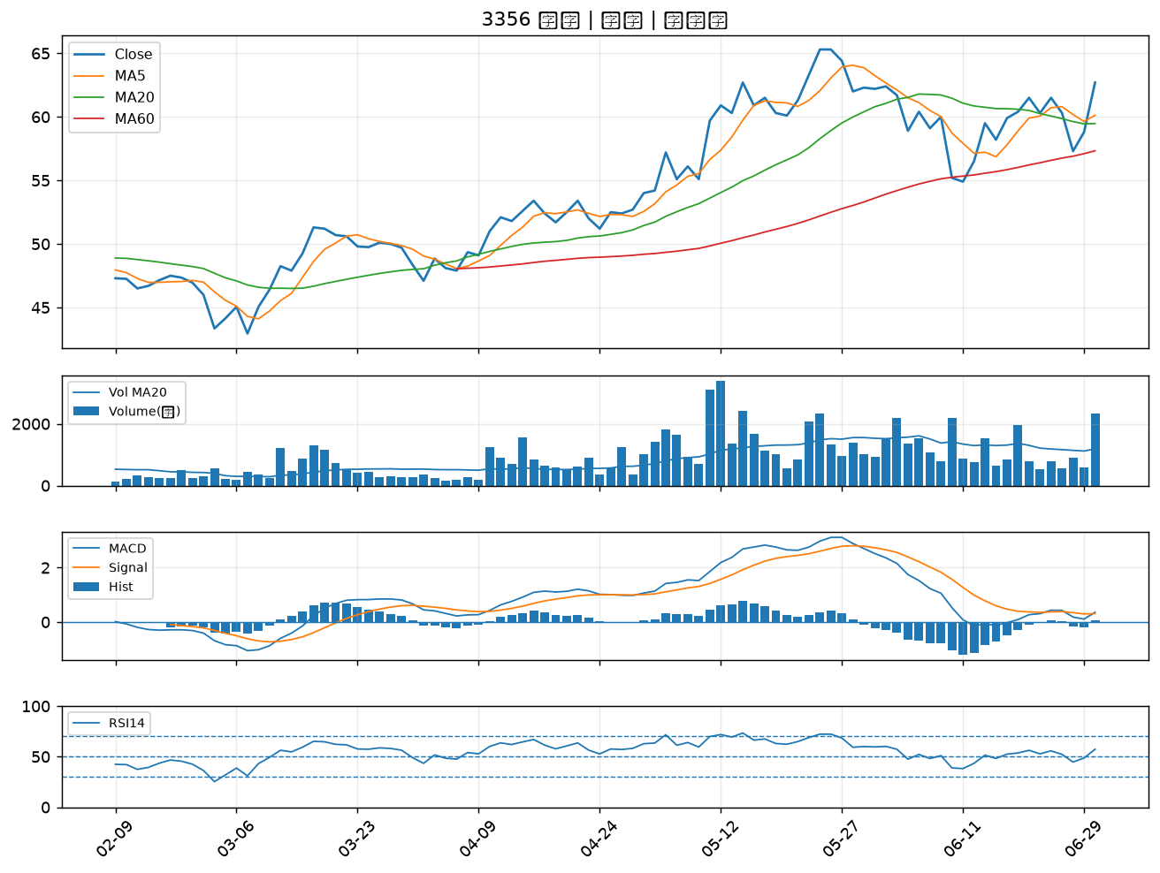

2458 義隆｜A級
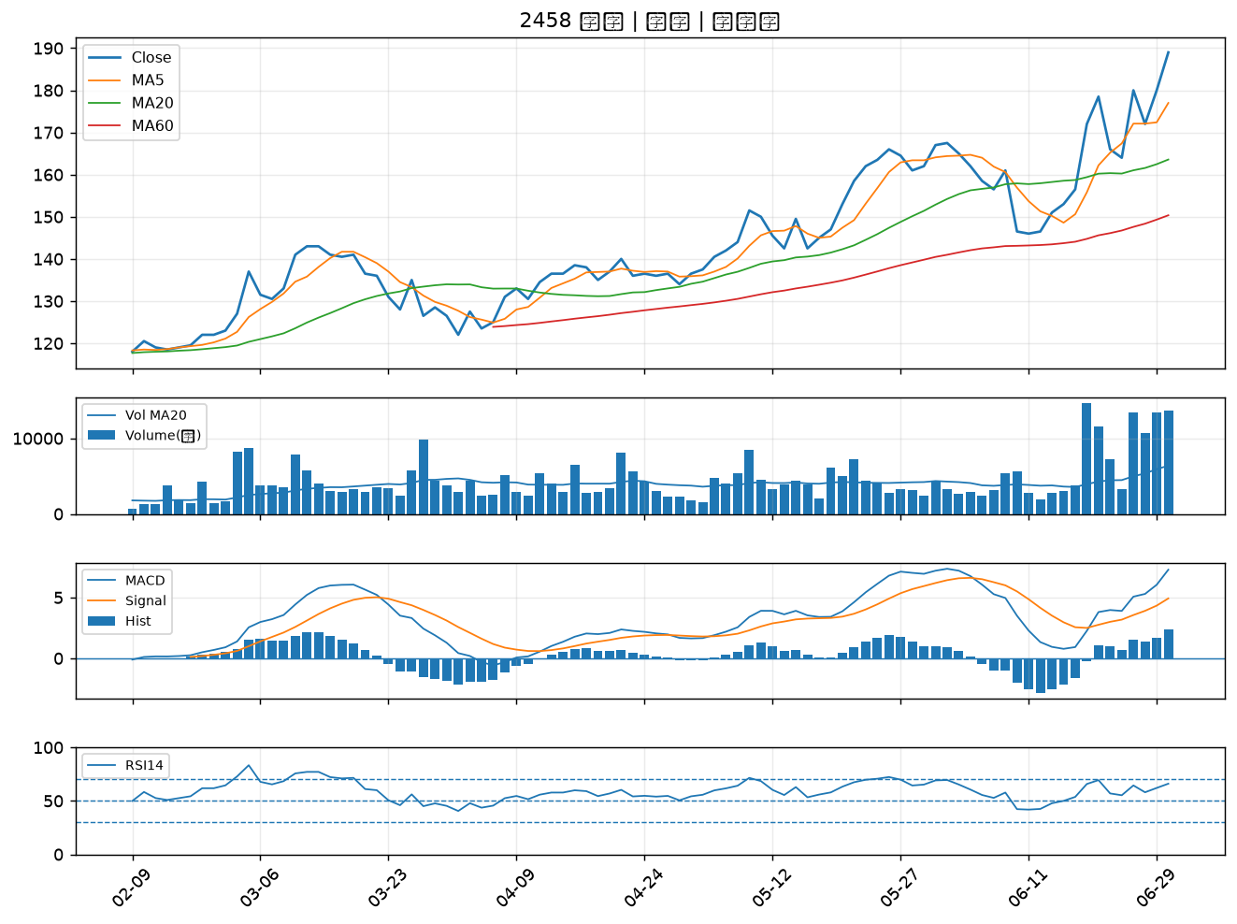

1310 台苯｜A級
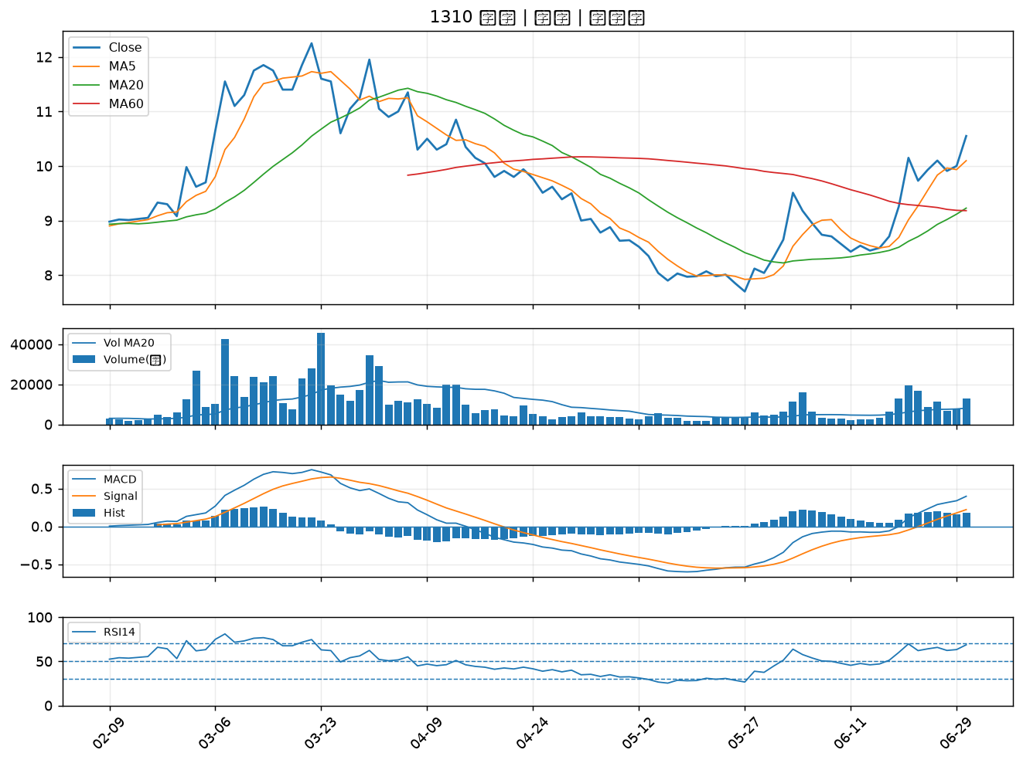

3227 原相｜A級
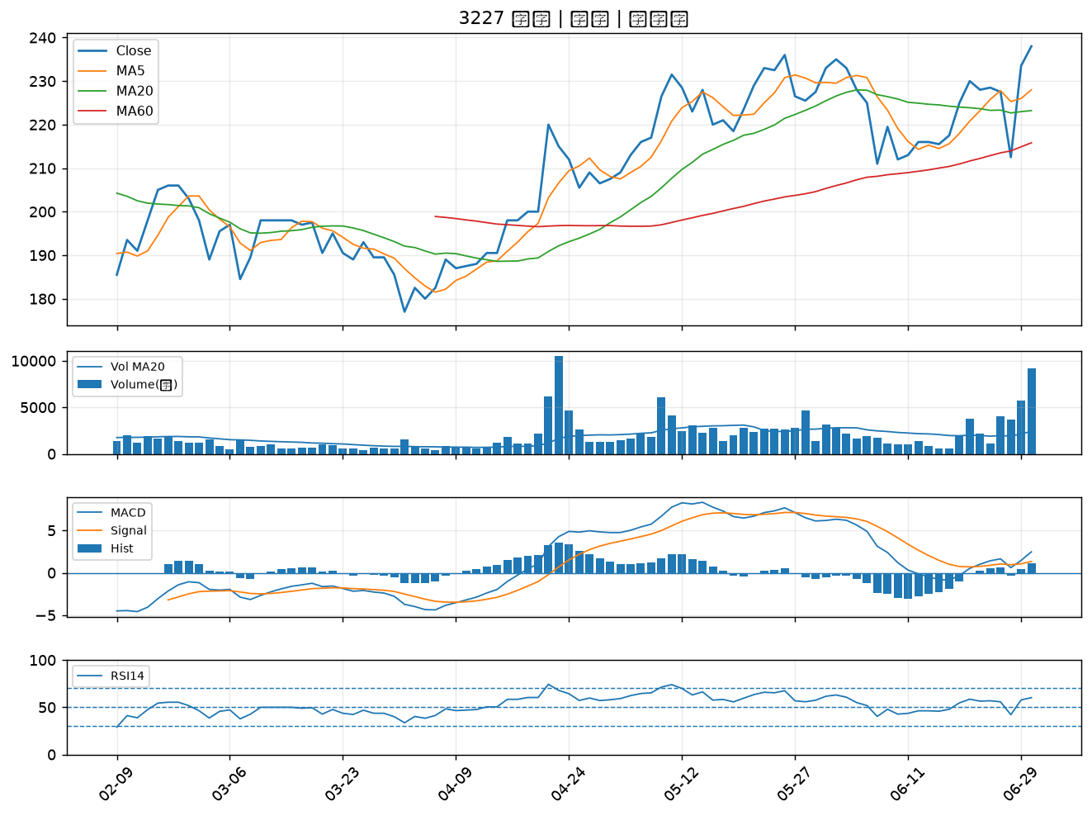

6658 聯策｜A級
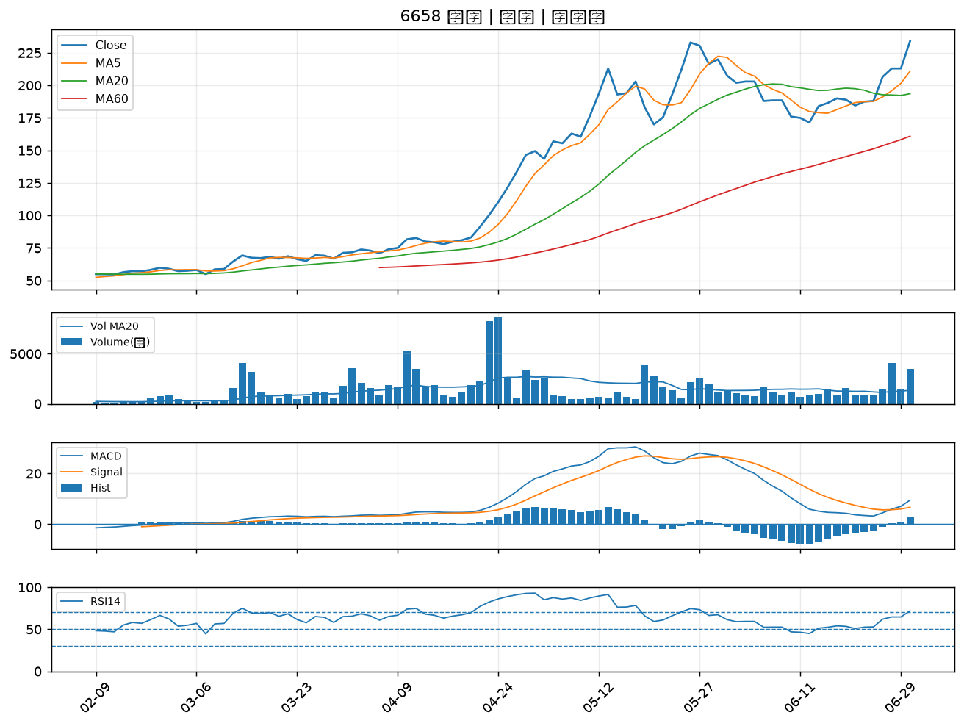

6409 旭隼｜A級
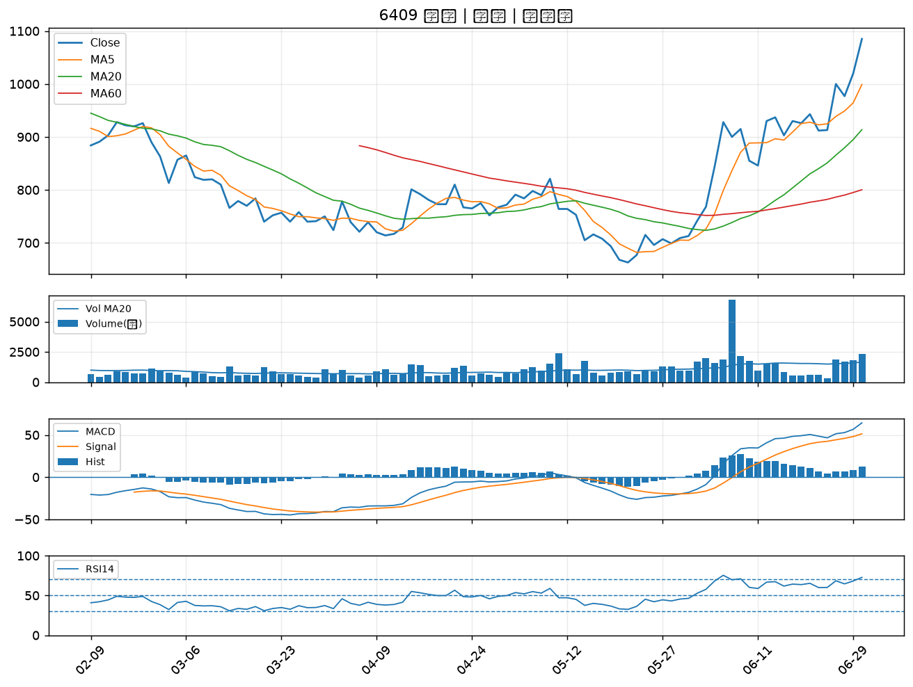

6191 精成科｜A級
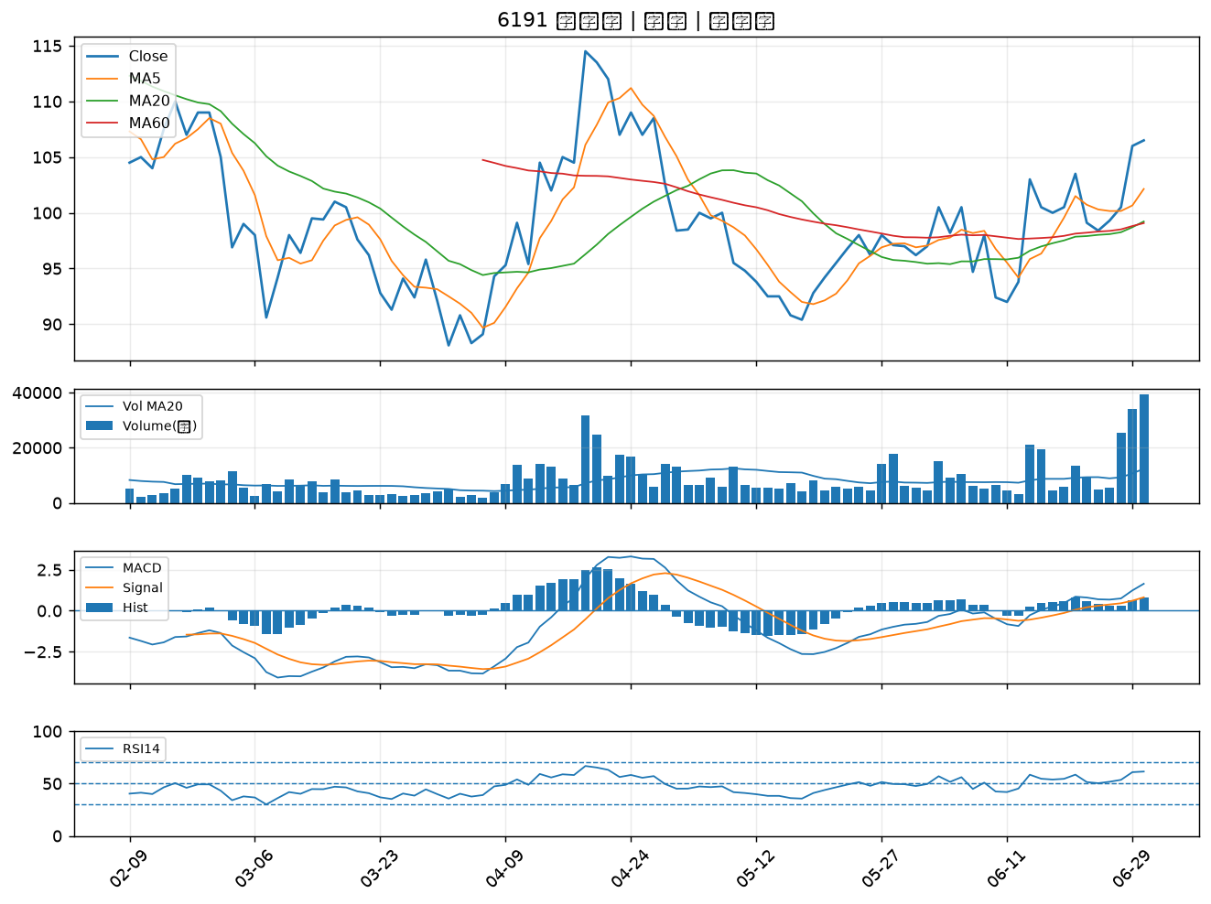

4763 材料*-KY｜A級
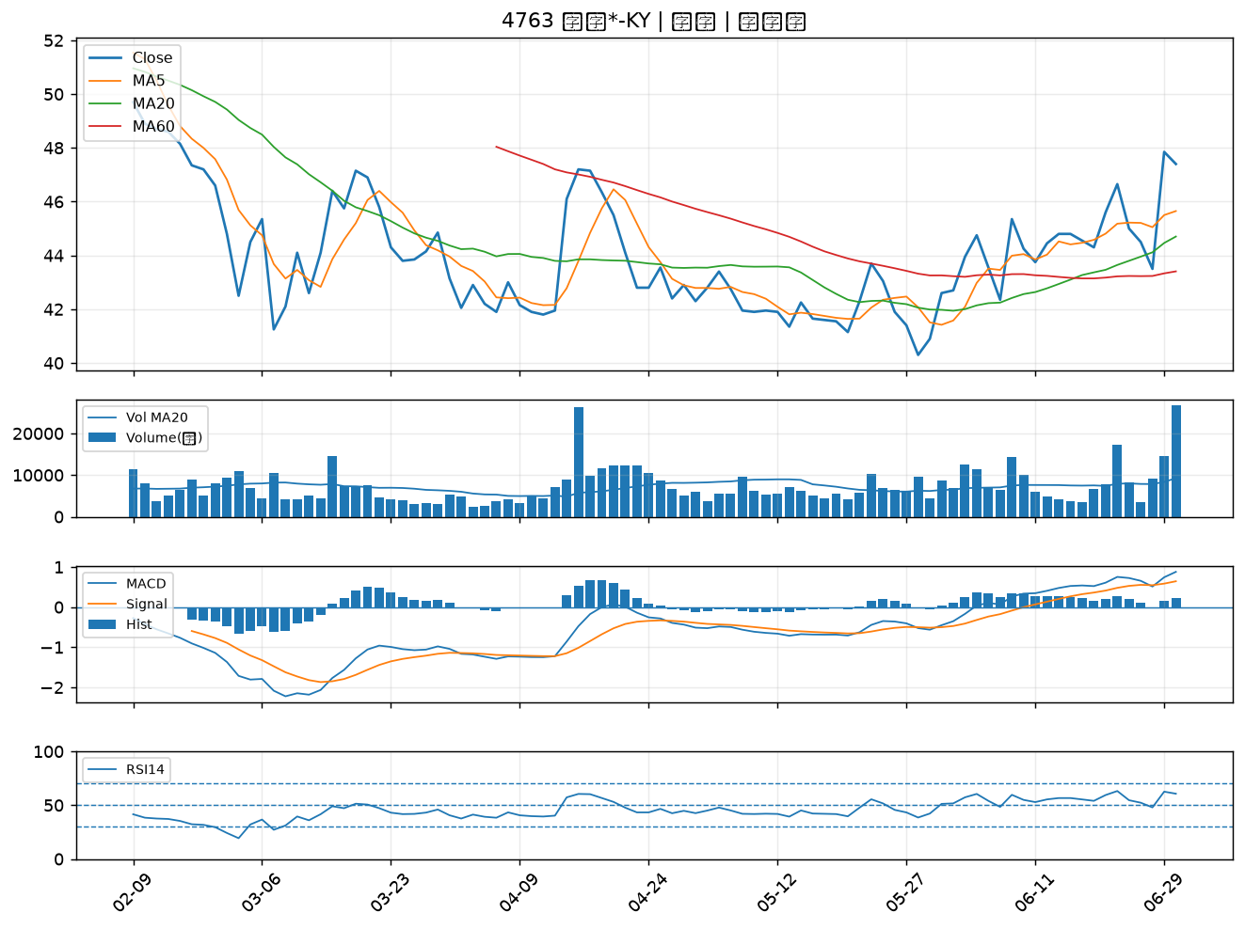

3023 信邦｜A級
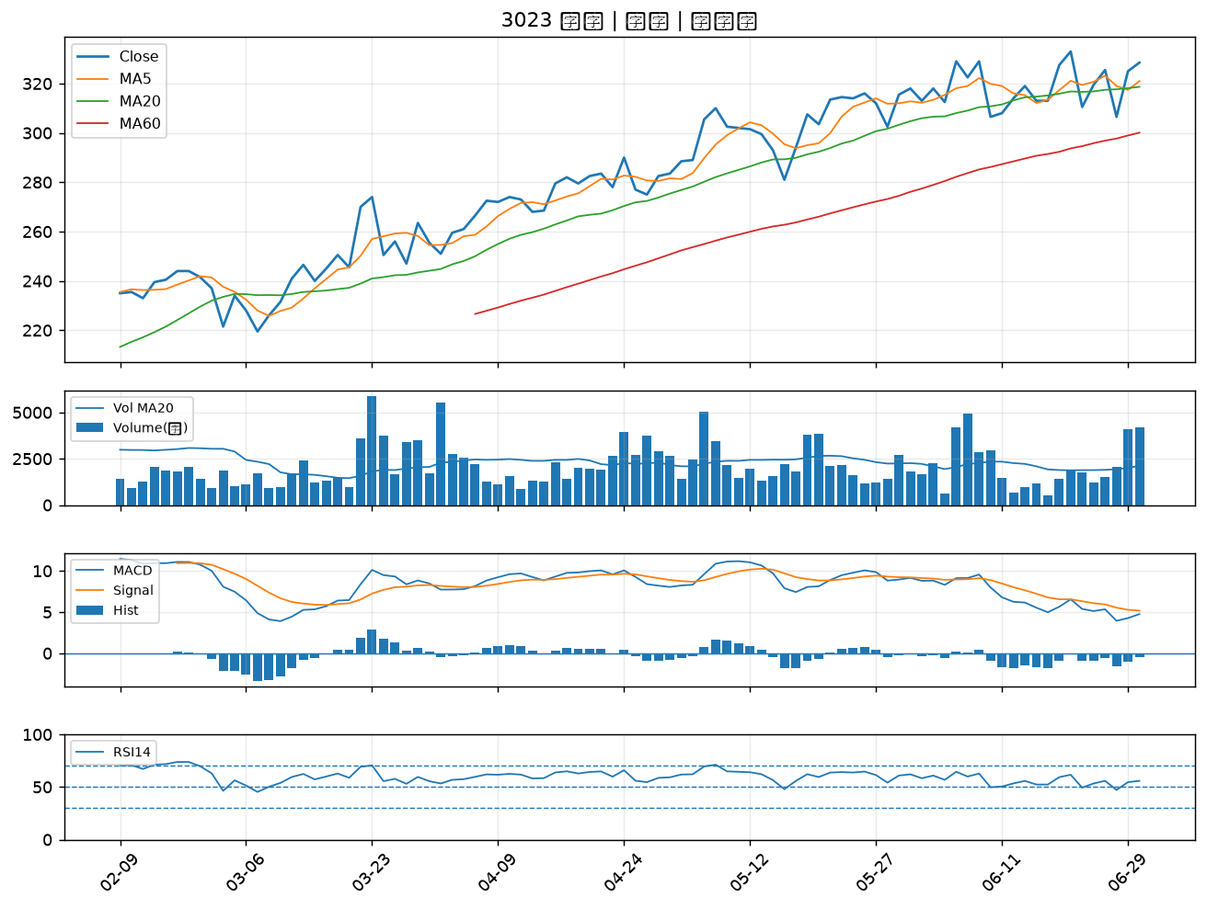

2409 友達｜A級
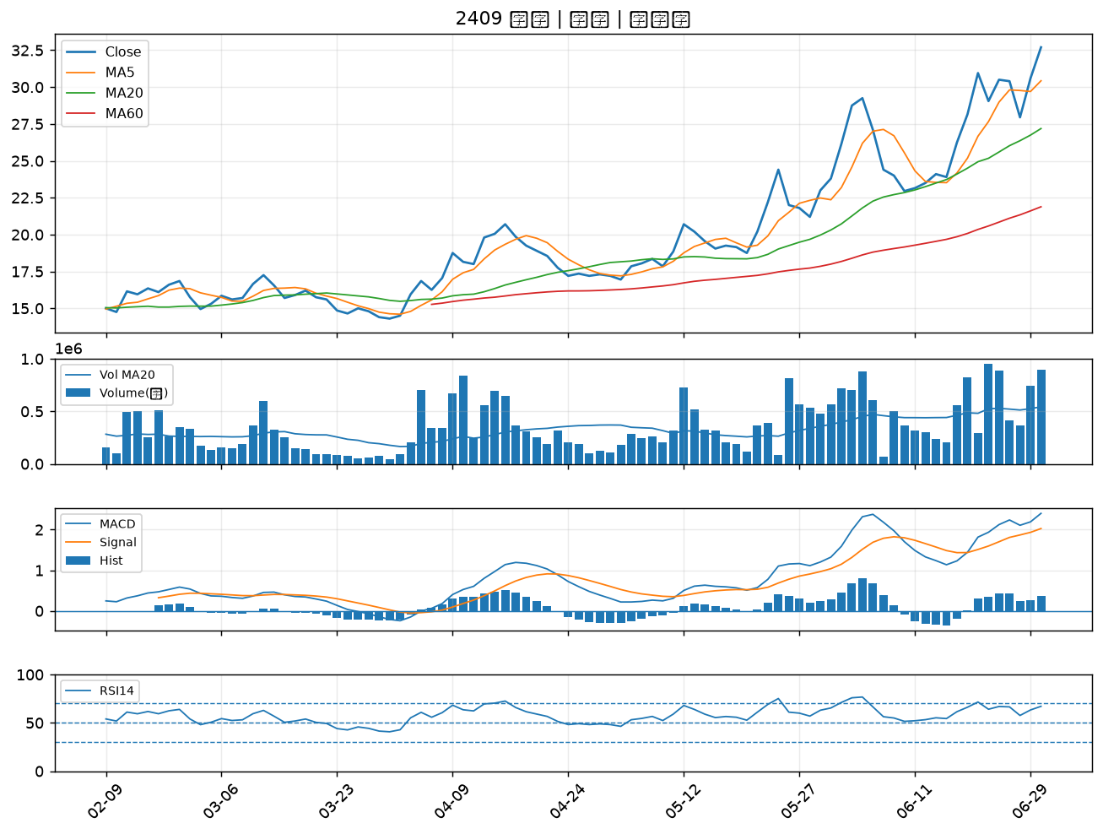

6435 大中｜A級
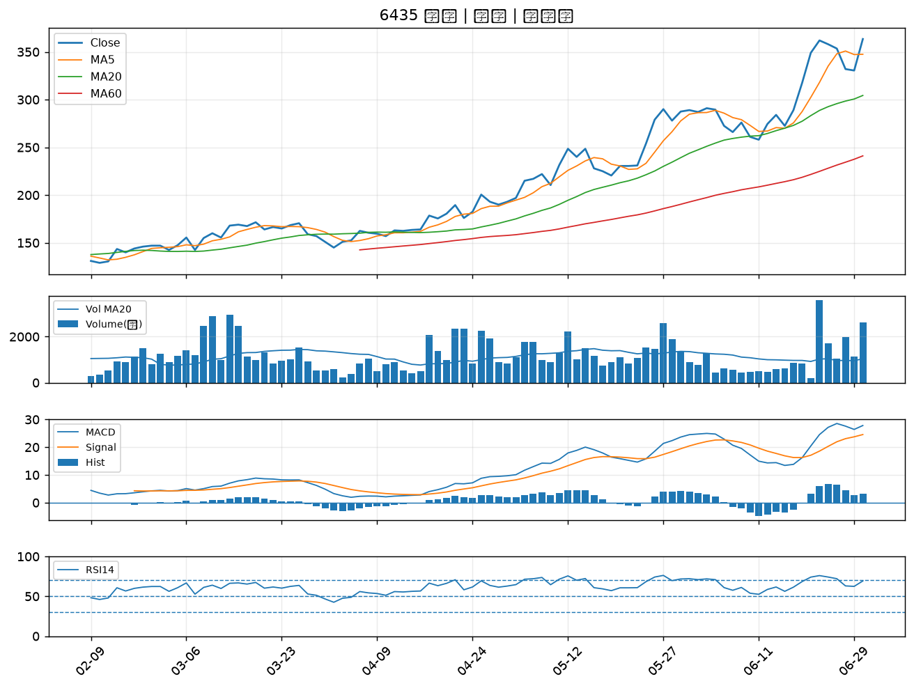

4532 瑞智｜B級
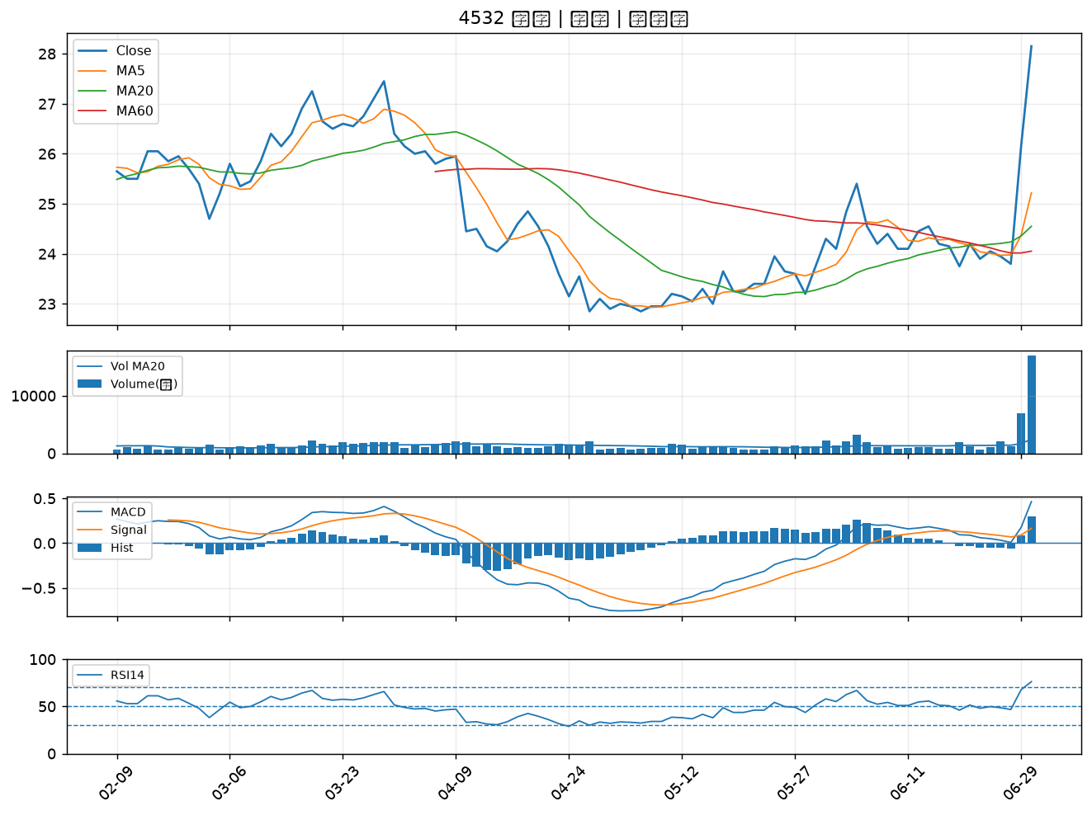

1444 力麗｜B級
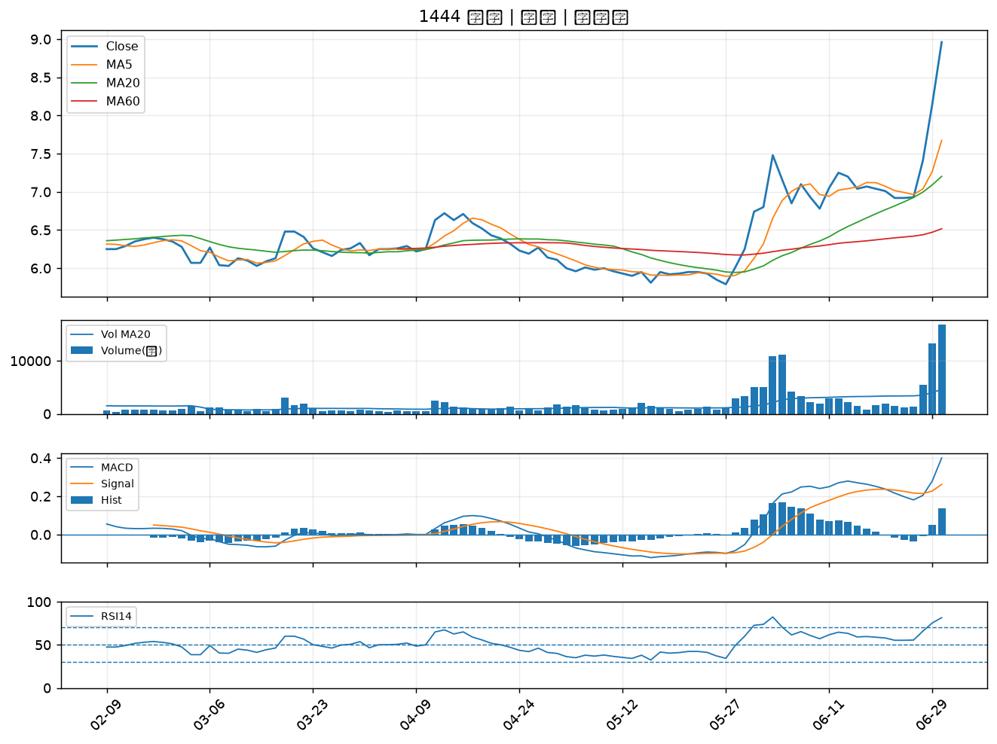

2801 彰銀｜B級
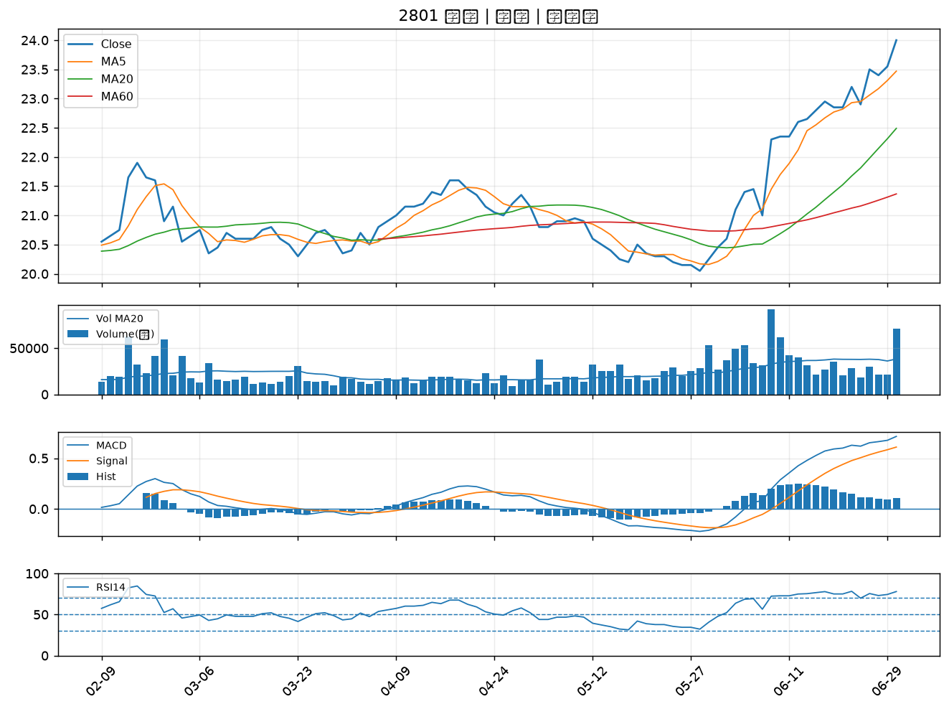

2634 漢翔｜B級
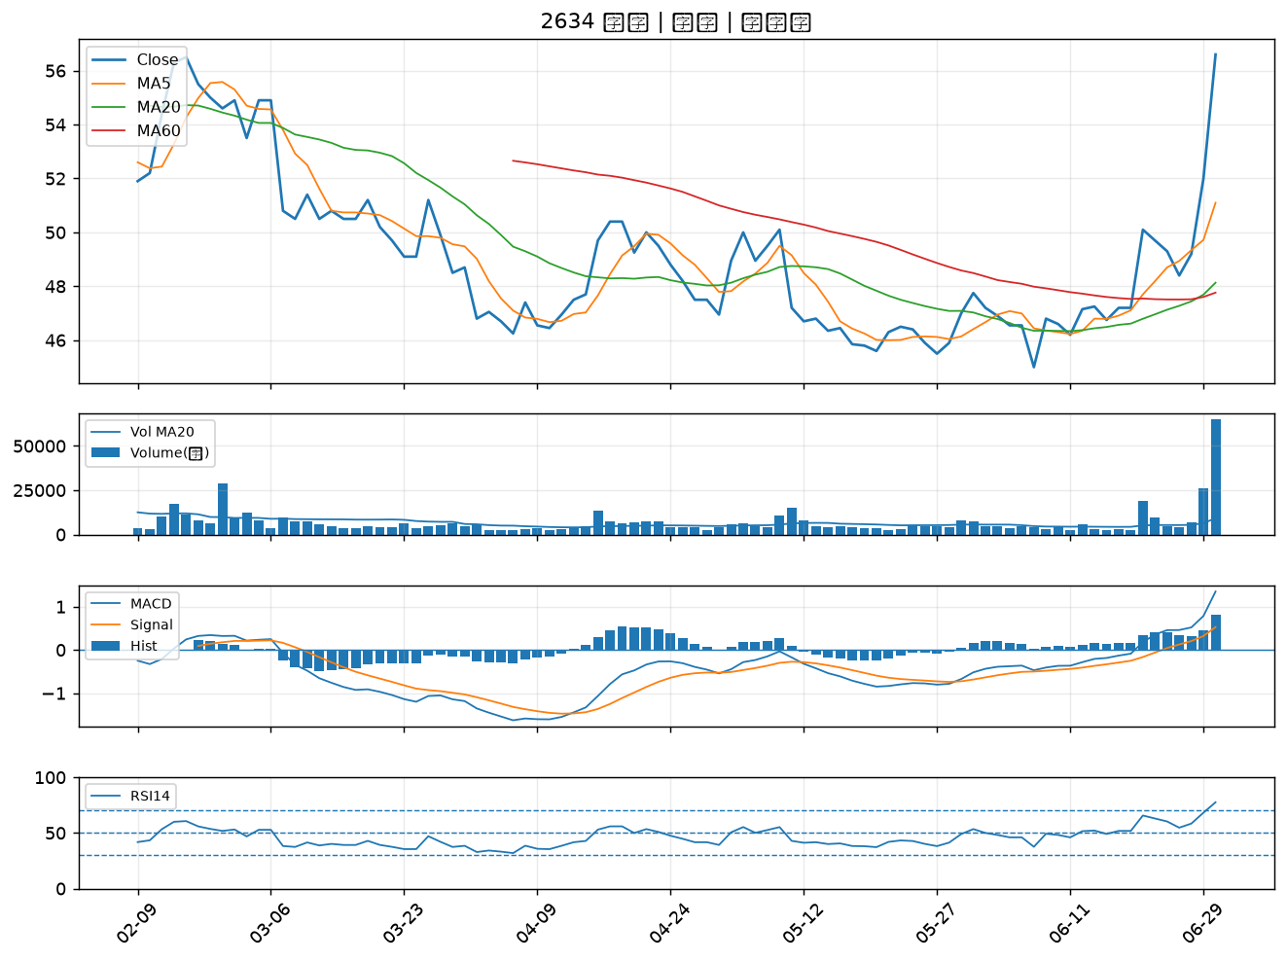

8033 雷虎｜B級
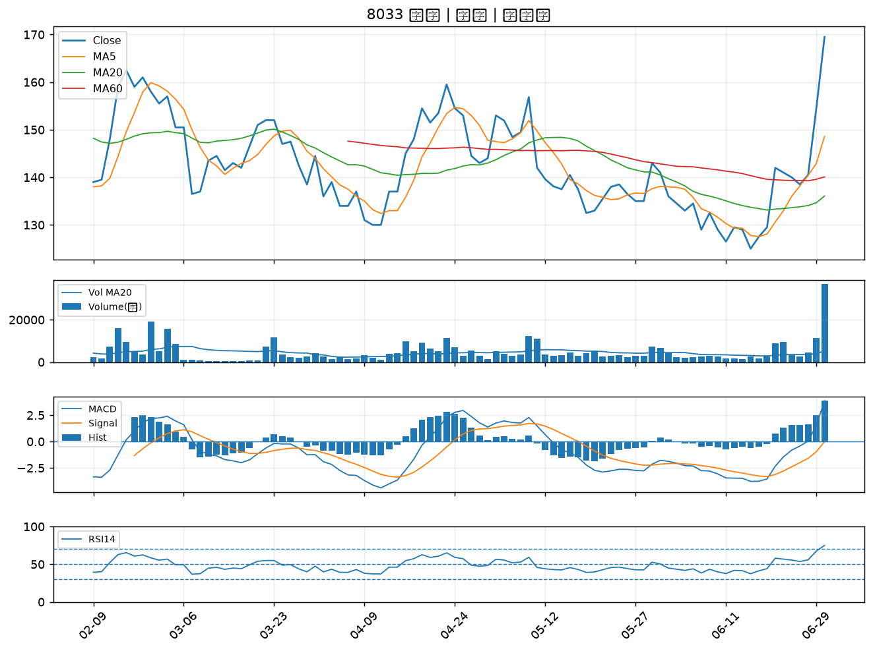

6753 龍德造船｜B級
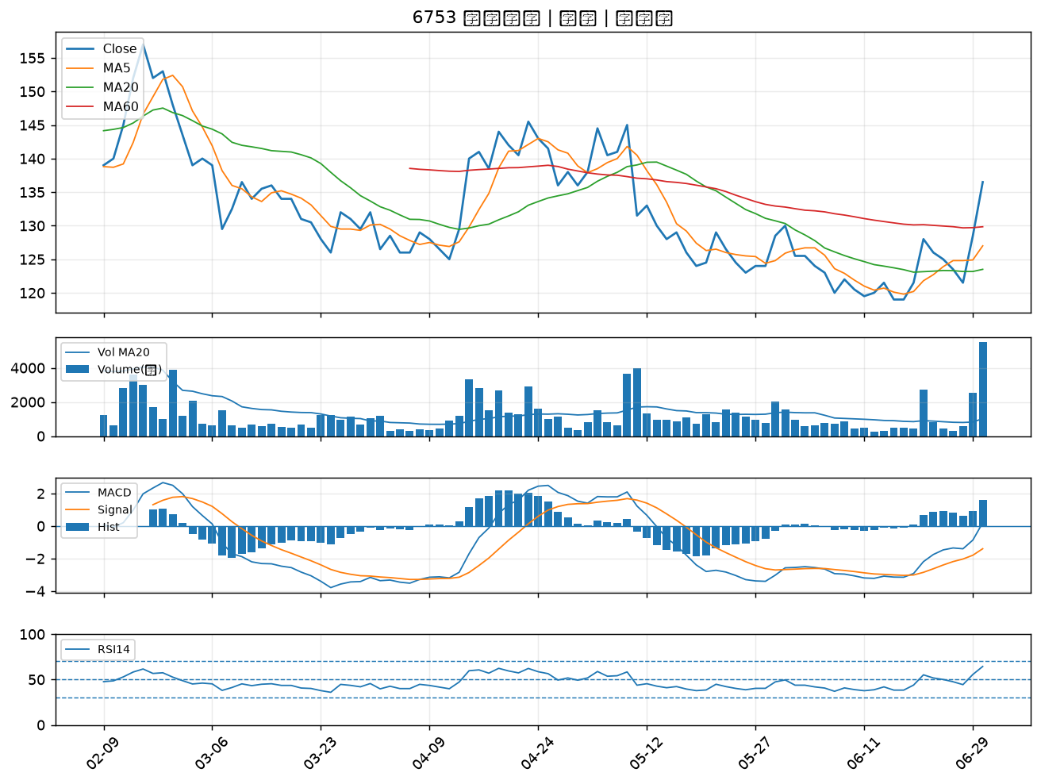

3031 佰鴻｜B級
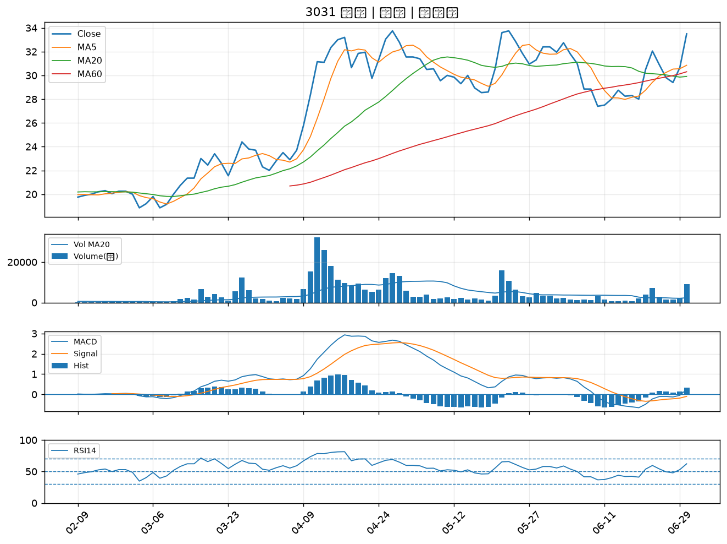

2630 亞航｜B級
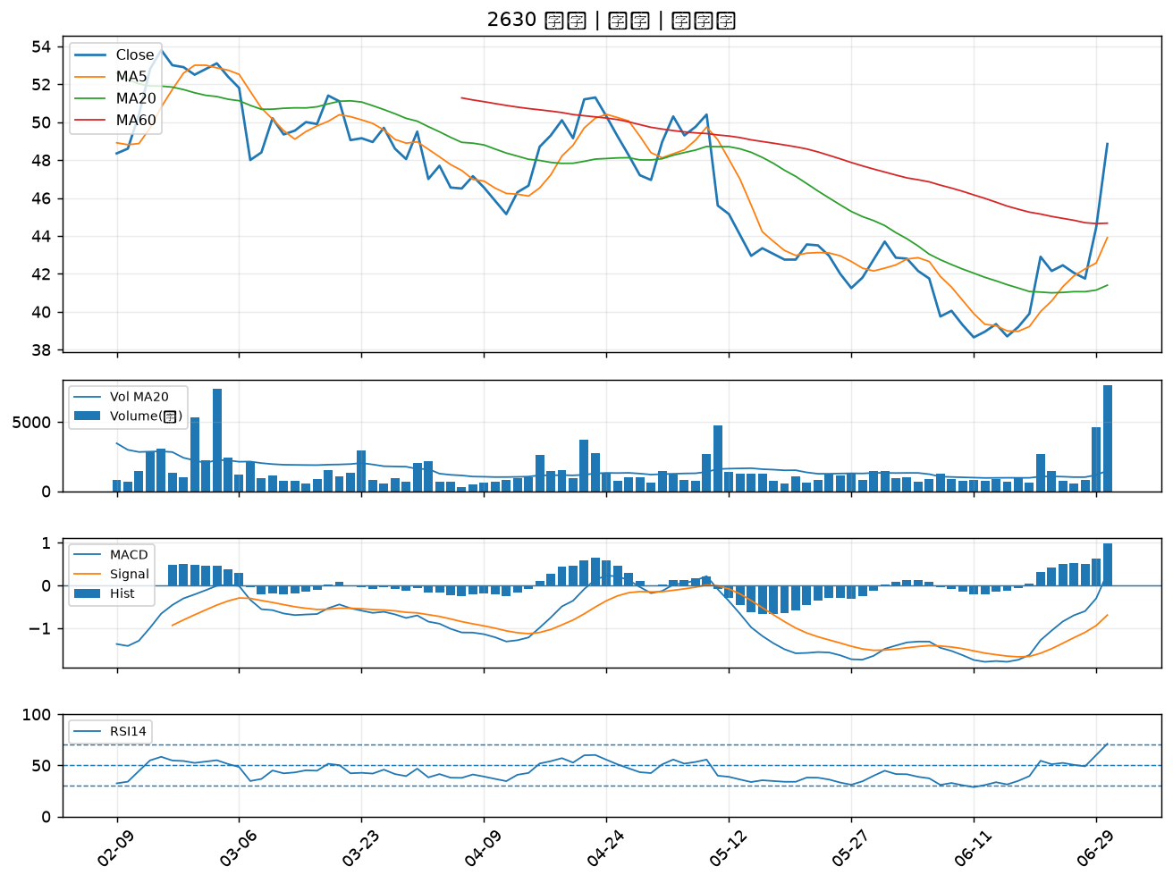

1815 富喬｜B級

